LAZ4
Při montáži lamel AL-LAZ4 je nutné během značení bodů pro otvory rozlišovat pravý a levý "U" a "UT" profil.
Při montáži lamel do levého "U" a "UT" profilu je nutné použít hodnoty v opačném pořadí.
Doplňte hodnoty
Pro výpočet roztečí děr pro montáž lamel doplníme do tabulky "výšku UT profilu" a požadovaný počet lamel v "U" anebo "UT" profilu.
Po zadání hodnot uvidíme v tabulce vypočítané hodnoty roztečí děr a překrytí lamel [mm].
U výplně AL-LAZ4 pro vyznačení otvorů a uchycení lamel do profilů AL-U50 a AL-UT50 použijeme první a pátou drážku, na které si vyznačíme body pro otvory podle hodnot získaných z tabulky na zvolený počet lamel a výšku profilů AL-U50 a AL-UT50
Z tabulky vybereme vypočítané hodnoty ze sloupce "Drážka" a postupně podle hodnot vyznačíme body pro otvory v příslušné drážce až po poslední lamelu. Díry značíme od začátku "U" anebo "UT" profilu.
 |  | 2000
Výška "UT" profilu | [mm]
Počet lamel | [ks ] | 20
Pravý Levý

Hrana 2. lamely
Pravý Levý
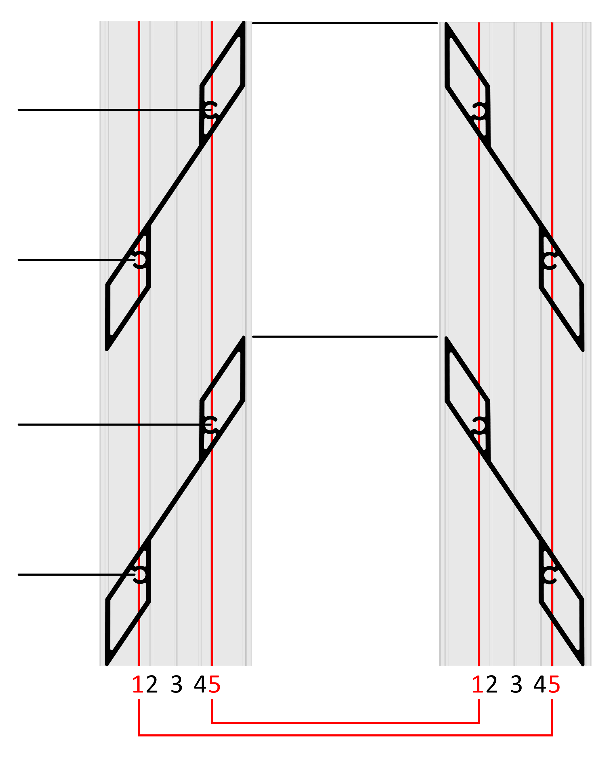
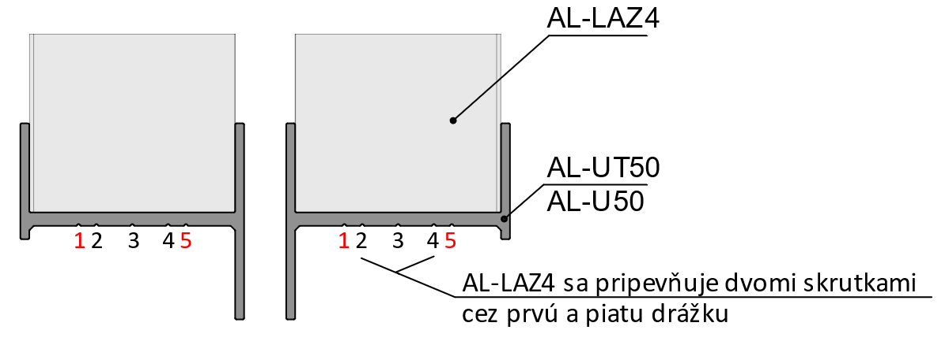
 | Otvory v drážkach

Lamela | Drážka 1/5(mm) | Drážka 5/1(mm) | 179
1 | 29 | 79
2 | 129 | 179
3 | 228 | 278
Hrana 1. lamely
4 | 328 | 378 | 129
5 | 427 | 477
6 | 527 | 577
Pořadí hodnot pro Pravý "U" a "UT" profil: Drážka 1/5, Drážka 5/1
Pořadí hodnot pro Levý "U" a "UT" profil: Drážka 5/1, Drážka 1/5
7 | 627 | 677
8 | 726 | 776 | 79
9 | 826 | 876
10 | 925 | 975
11 | 1025 | 1075
12 | 1124 | 1174 | 29
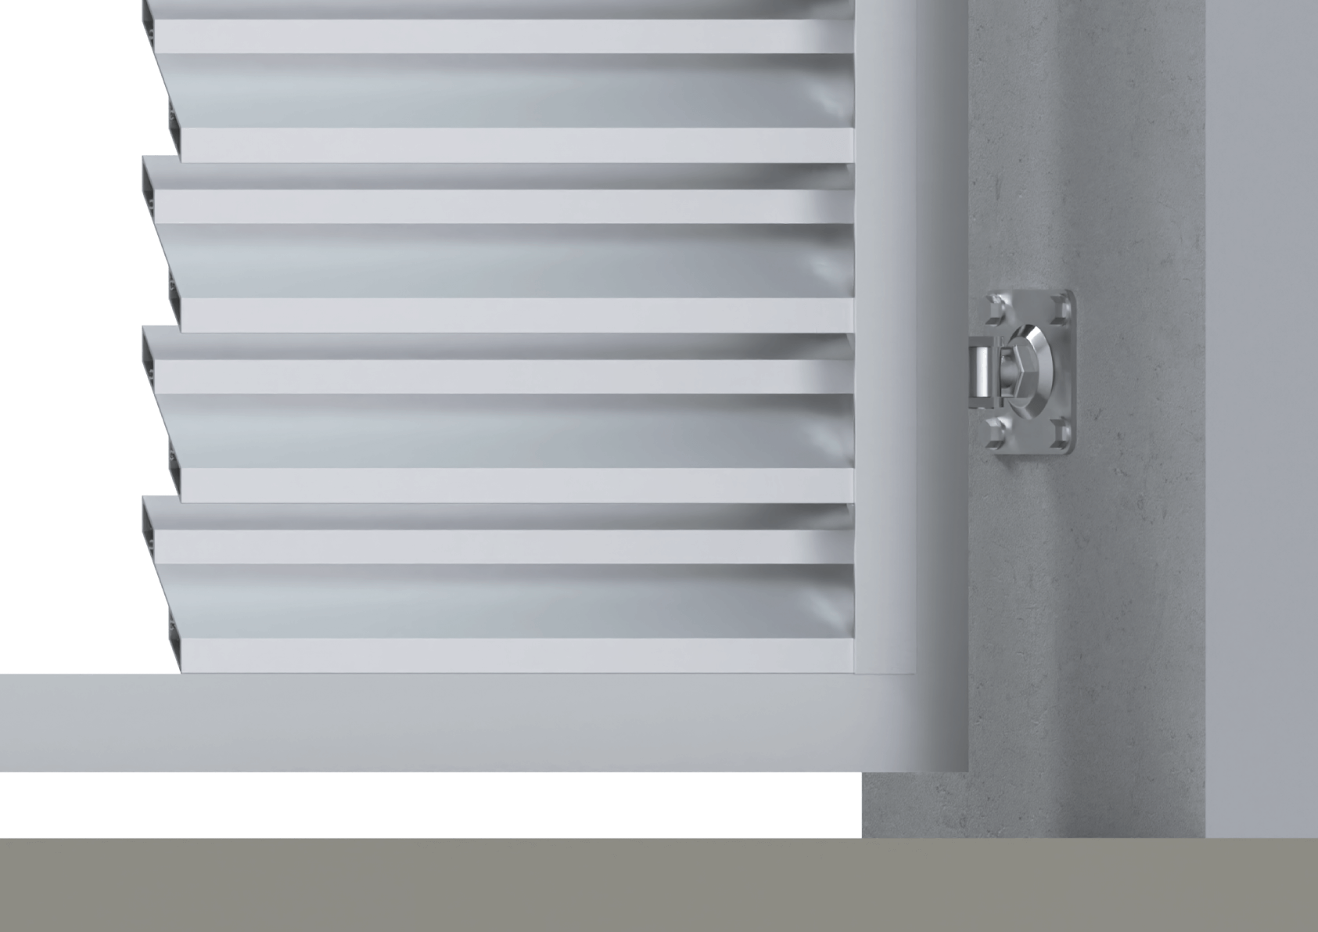
13 | 1224 | 1274
14 | 1323 | 1373
15 | 1423 | 1473
16 | 1523 | 1573
17 | 1622 | 1672
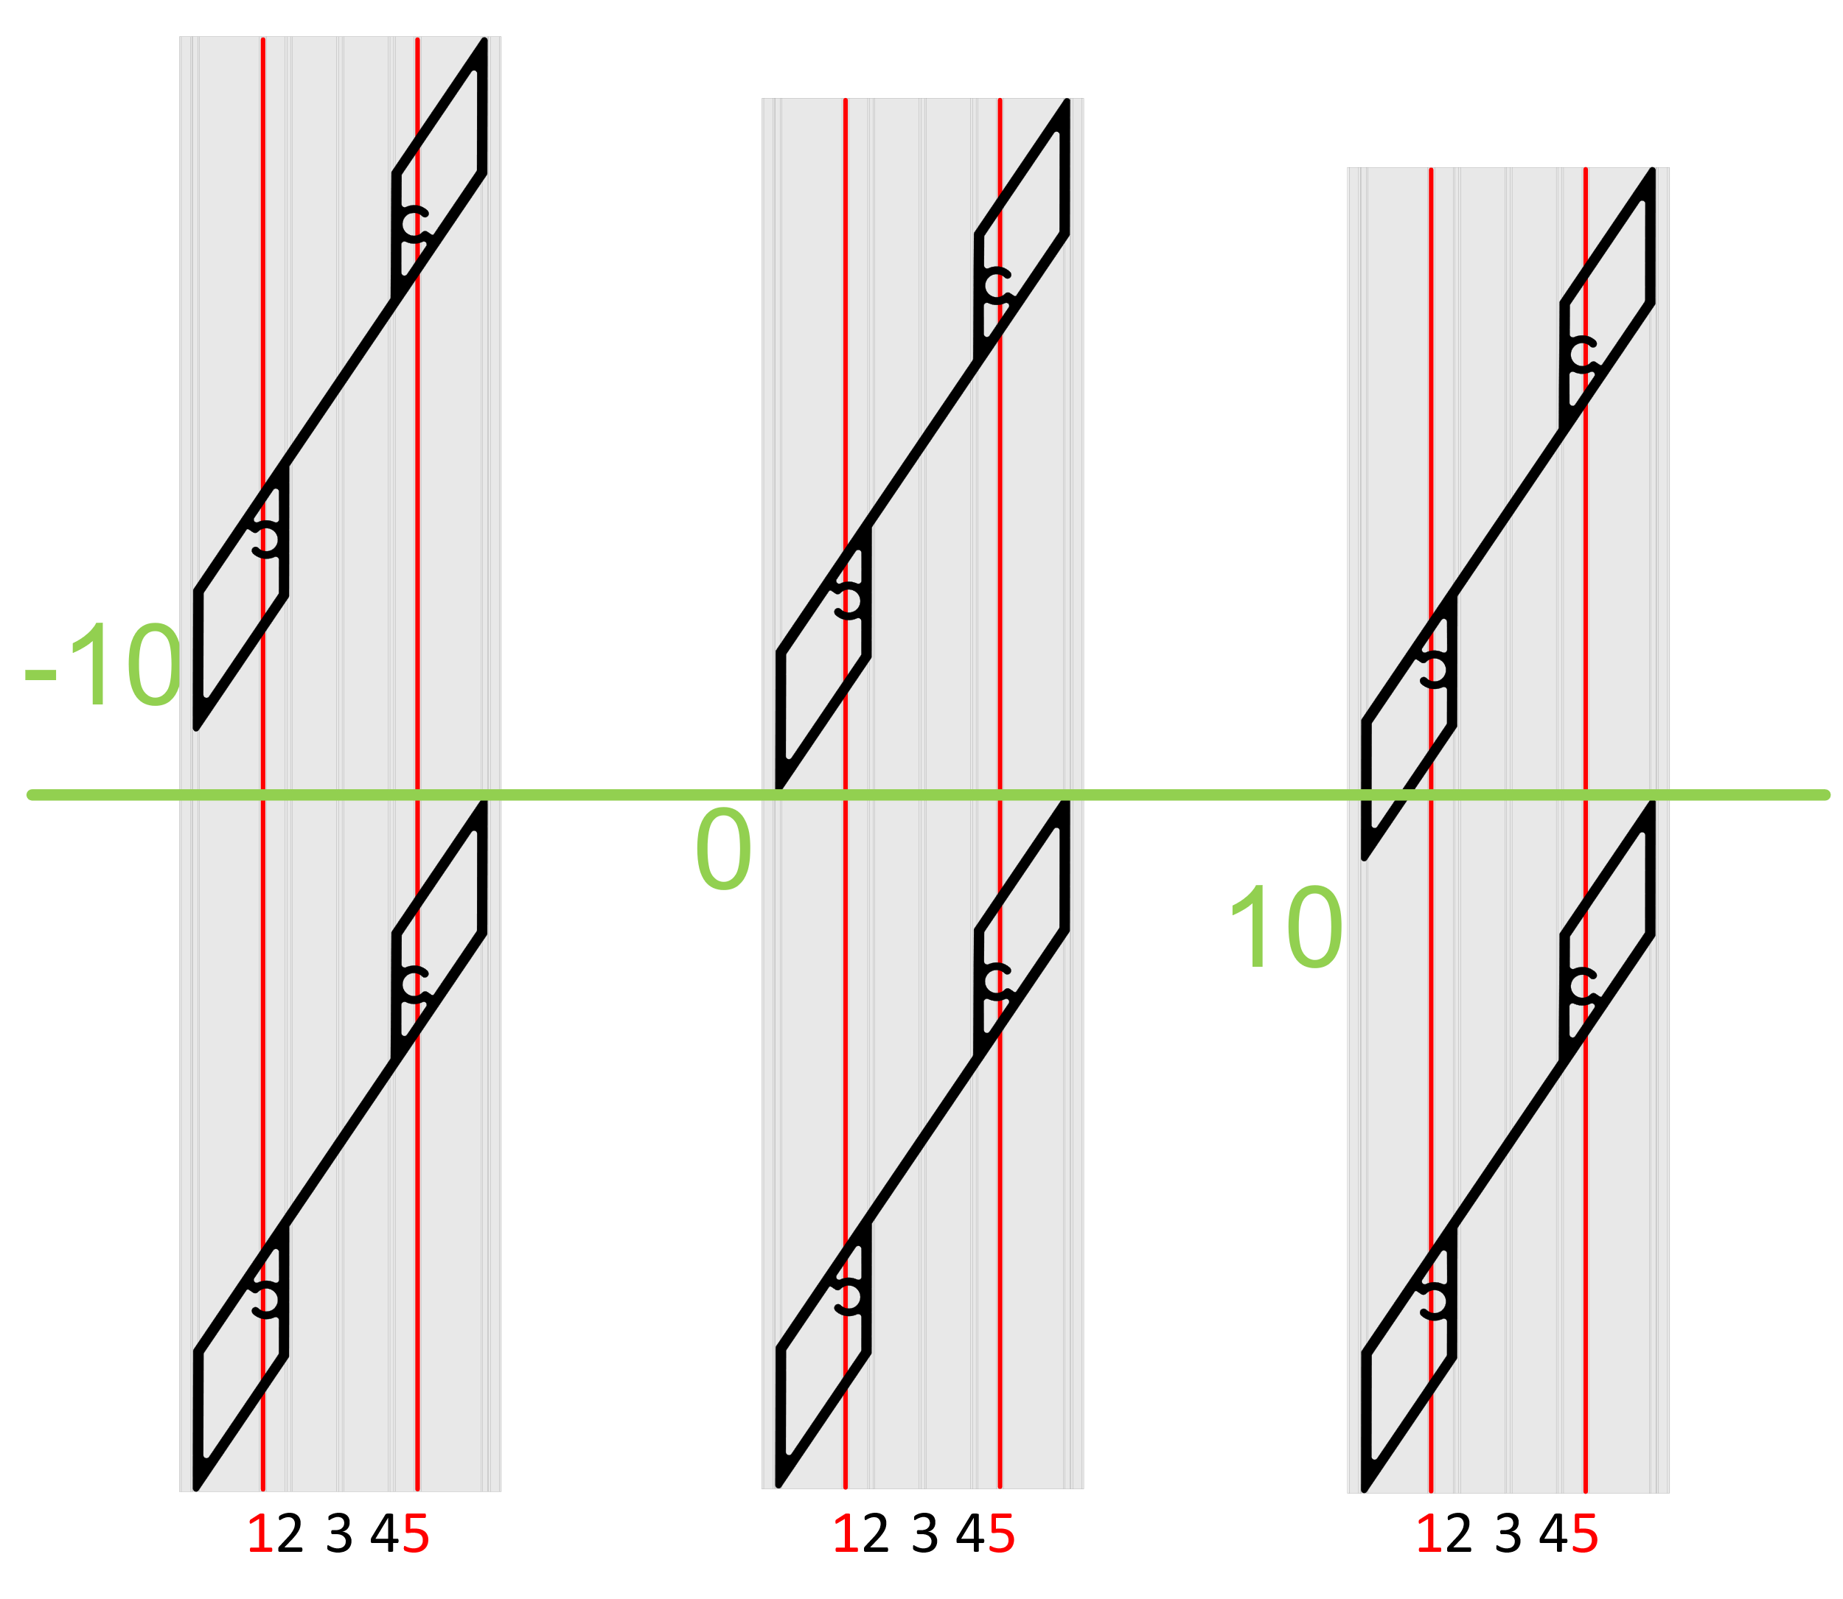
18 | 1722 | 1772
19 | 1821 | 1871
20 | 1921 | 1971
21 | 2020 | 2070
22 | 2120 | 2170
Reálně (vypočítané) překrytí
23 | 2219 | 2269
24 | 2319 | 2369
25 | 2418 | 2468 |  | 9.0
26 | 2518 | 2568
27 | 2618 | 2668
 |  |  |  | Poznámka

Vzorové modely překrytí (-10, 0, 10mm)

